Worksheet
 |  |  |  |  | 8 (812) 565 05 34 |  |  | sales@miniworks.ru
 |  |  |  |  | Нижний Новгород |  |  | отдел продаж
 |  |  | Адрес |  |  |  |  | Режим работы
 |  |  | Нижний Новгород |  |  |  |  | Пн – Пт: с 8:00 до 18:00
111012501N
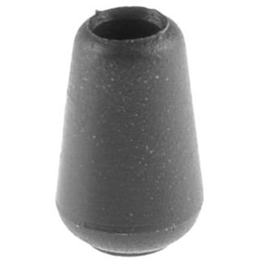 |  | 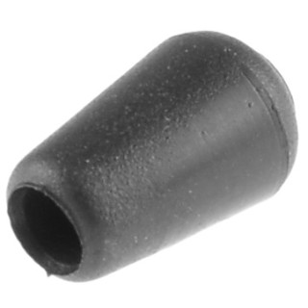 |  | 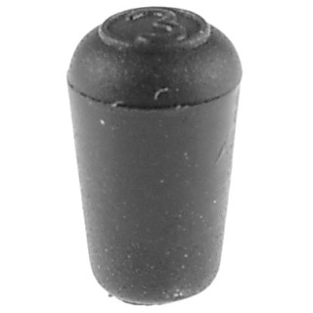 |  | 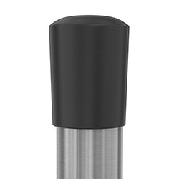
Артикул |  | Цвет |  | от 10000 | от 5000 | от 1000 | от 500 | от 100 | розница | Наличие на 03.08.2026
111012501N |  | черный |  | 3.70р. | 4.10р. | 4.50р. | 6.20р. | 7.90р. | 12.00р. | 58
111012501B |  | белый |  | 4.44р. | 4.92р. | 5.40р. | 7.44р. | 9.48р. | 14.40р. | 4196
111012501G |  | серый |  | 4.44р. | 4.92р. | 5.40р. | 7.44р. | 9.48р. | 14.40р. | —
 | Все цены указаны в рублях и включают в себя НДС. Все цены указаны при условии 100% предоплаты и действительны в течение 5 дней. Все цены указаны при условии самовывоза продукции со склада в г. Нижний Новгород (для иногородних клиентов доставка до склада ТК в г. Нижний Новгород бесплатна). Все цены указаны за стандартный цвет для каждого вида изделия (изменение цвета на любой из предлагаемой палитры +20% к стоимости, изменение цвета на любой по системе RAL +50% к стоимости). О возможных сроках поставки заказного товара, необходимо уточнять заранее

